Beflockung
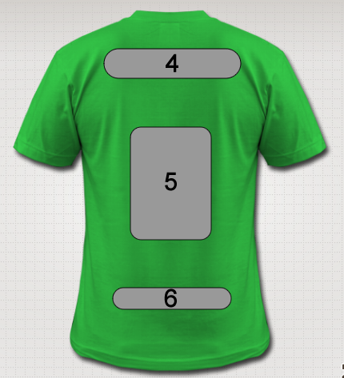
Bestellschein Bedruckung Trikots

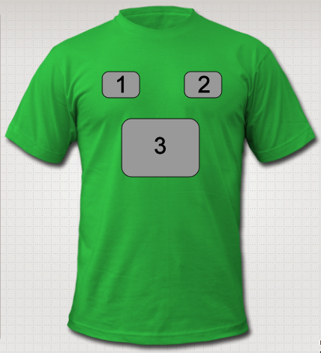
 | Position 1: | Wappen
 | Position 2:
 | Position 3:
 | Position 4: | Verein
 | Position 5: | Nummer
 | Position 6: | Spielername

 | Notizen & eventuelle Zuordnung Name zu Trikotnummer

Das ist ein Beispiel: Ich hätte gern nur ungerade Nummer von 31 bis 43 auf den Trikots. Nr. 31 - Klaus, Nr.33 - Willi ........ u.s.w.

